المؤشرات الكلية

سوق العراق للاوراق المالية
جلسة الثلاثاء 2026/8/11 |  |  |  | تقرير أسعار الأسهم المتداولة لسوق العراق للأوراق المالية
الجلسة (139)
الاسهم المتداولة المدرجة و OTC |  |  | 900,936,112 |  |  | قيمة الأسهم المتداولة المدرجة و OTC |  | 2,157,378,390 |  |  | صفقات الشركات المدرجة وOTC | 1206
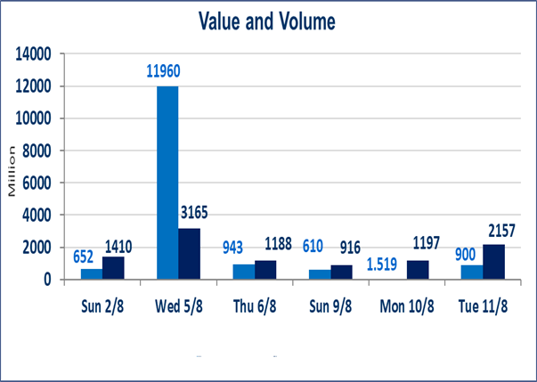
المؤشر60 ISX اليوم | 1029.02 |  | نقطة |  |  | المؤشر15 ISX اليوم | 1258.32 | نقطة
المؤشر 60 ISX السابق | 1032.11 |  | نقطة |  |  | المؤشر 15 ISX السابق | 1262.06 | نقطة
نسبة التغير | -0.30 |  | % |  |  | نسبة التغير | -0.30 | %
عدد النقاط | -3.09 |  | نقطة |  |  | عدد النقاط | -3.74 | نقطة

الشركات المدرجة | 103 | OTC | 22 | 125 |  | الشركات غير المتداولة المدرجة | 44 | OTC | 19 | 63
الشركات المتداولة | 42 | OTC | 3 | 45 |  | الشركات المرتفعة |  |  | 7
شركات الهيئة العامة |  |  |  | 9 |  | الشركات المنخفضة |  |  | 18
الموقوفة بقرار من هيأة الأوراق المالية |  |  |  | 8

الاوامر الخاصة | نفذت شركة الربيع للوساطة أمر متقابل مقصود على أسهم شركة الربيع للوساطة بعدد أسهم (50) مليار سهم، وقيمة بلغت (1,250,000,000) دينار.
* | استنادا الى قرار الامانة العامة لمجلس الوزراء تقرر عدم تنظيم جلسة التداول ليوم الاربعاء الموافق 12 اب 2026 تزامنا مع ذكرى وفاة الرسول الاكرم محمد ( صلى الله علية وعلى اله )وستنظم الجلسات اعتبارا من يوم الخميس الموافق 13 اب 2026
سندات الوطنية الاصدارية الاولى | ايقاف التداول على سندات الوطنية الاصدارية الاولى فئة (1,000,000،500,000) دينار إعتباراً من جلسة الخميس 2026/8/6 لقرب استحقاق الفائدة النصف السنوية . وسيتم اعادة التداول اعتبارا من جلسة 2026/8/12
الوطنية للصناعات الغذائية (INFF) | تم البدء بعمليات ايداع شهادات اسهم المساهمين لشركة الوطنية للصناعات الغذائية إعتباراً من جلسة الاحد 2026/5/24 وسيتم اطلاق التداول لحين اكمال انتهاء الاجراءات في مركز الايداع في منصة الشركات غير المدرجة ISX-OTC.
الحد الأعلى والادنى للتغير في السعر | نسبة التغير الحدود الدنيا للحركة السعرية للاسهم من (5% الى 10%) والحدود العليا من(10% الى 25%)في كافة المنصات ماعدا منصة OTC.
Web site : www.isx-iq.net E-mail : info-isx@isx-iq.net |  |  |  |  | 07834000034 - 07711211522 : ص . ب :3607 العلوية الهاتف |  |  |  |  |  | بغداد /الكرادة/ قرب المسرح الوطني /مجاور مصرف الخليج التجاري

نسبة التغير
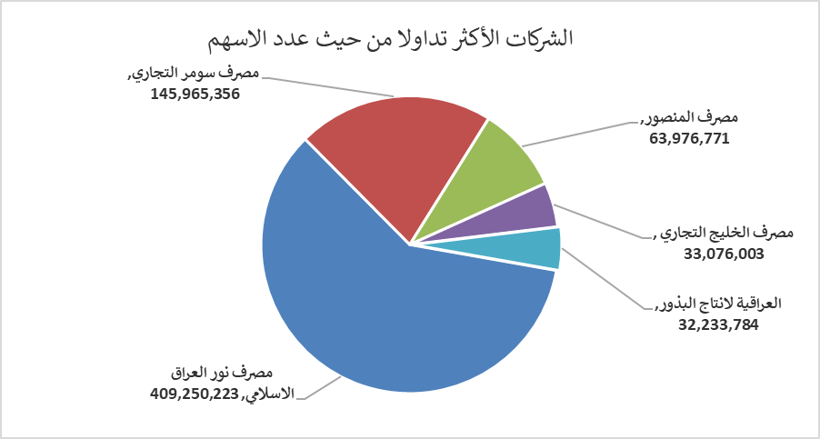
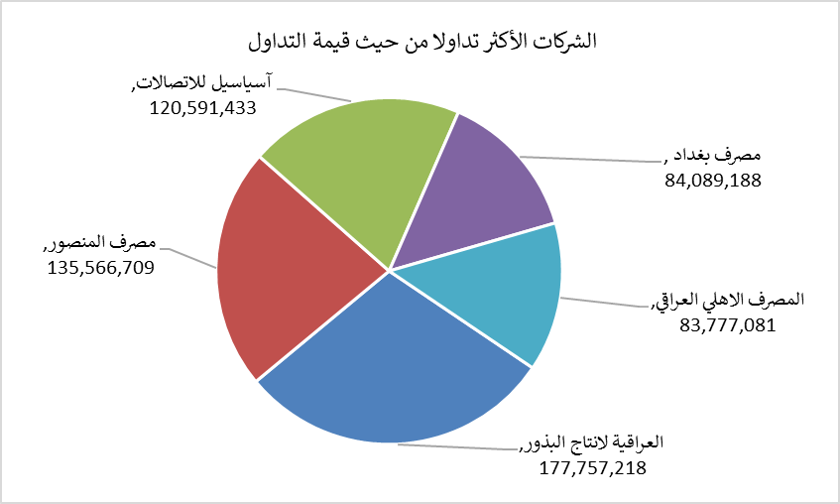
الشركات الأكثر ارتفاعاً وانخفاضاً

نسبة التغير لاسعار الاغلاق الاكثر ارتفاعاً |  |  |  | نسبة التغير لاسعار الاغلاق الاكثر انخفاضاً
اسم الشركة | اغلاق | التغير(%) | الاسهم المتداولة | اسم الشركة | اغلاق | التغير (%) | الاسهم المتداولة
الوطنية لصناعات الاثاث المنزلي | 1.440 | 7.46 | 1,012,758 | مصرف الموصل للاستثمار | 0.150 | -6.25 | 2,500,000
مصرف الاقتصاد | 0.240 | 4.35 | 10,700,000 | الكندي لانتاج اللقاحات البيطرية | 2.460 | -5.38 | 5,630,590
الكيمياوية والبلاستيكية | 1.880 | 3.30 | 71,306 | العراقية لصناعات الكارتون | 1.870 | -4.10 | 44,518
العراقية لانتاج البذور | 5.580 | 3.14 | 32,233,784 | الخياطة الحديثة | 6.910 | -4.03 | 5,370,128
فنادق عشتار | 9.110 | 1.22 | 2,221,668 | التمورالعراقية | 2.030 | -3.79 | 306,619

الشركات الاكثر نشاطا حسب الاسهم المتداولة (حجم التداول) |  |  |  | الشركات الاكثر نشاطا حسب القيمة المتداولة
اسم الشركة | اغلاق | التغير(%) | الاسهم المتداولة | اسم الشركة | اغلاق | التغير (%) | القيمة المتداولة
مصرف نور العراق الاسلامي | 0.200 | 0.00 | 409,250,223 | العراقية لانتاج البذور | 5.580 | 3.14 | 177,757,218
مصرف سومر التجاري | 0.230 | 0.00 | 145,965,356 | مصرف المنصور | 2.130 | 0.47 | 135,566,709
مصرف المنصور | 2.130 | 0.47 | 63,976,771 | آسياسيل للاتصالات | 15.960 | -0.56 | 120,591,433
مصرف الخليج التجاري | 0.330 | 0.00 | 33,076,003 | مصرف بغداد | 3.100 | -0.96 | 84,089,188
العراقية لانتاج البذور | 5.580 | 3.14 | 32,233,784 | المصرف الاهلي العراقي | 3.990 | 0.00 | 83,777,081

اجانب
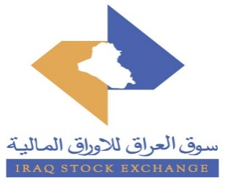
سوق العراق للأوراق المالية
نشرة تداول أسهم غير العراقيين لجلسة الثلاثاء 2026/8/11

نشرة تداول الاسهم المشتراة لغير العراقيين في السوق النظامي
اسم الشركة | رمز الشركة | الصفقات | الاسهم المتداولة | القيمة المتداولة
قطاع المصارف
المصرف التجاري العراقي | BCOI | 1 | 250,000 | 150,000
مصرف الاقتصاد للاستثمار | BEFI | 1 | 700,000 | 168,000
مجموع قطاع المصارف |  | 2 | 950,000 | 318,000
قطاع الاتصالات
اسيا سيل للاتصالات | TASC | 1 | 25,900 | 414,400
مجموع قطاع الاتصالات |  | 1 | 25,900 | 414,400
المجموع الكلي |  | 3 | 975,900 | 732,400

نشرة تداول الاسهم المباعة من غير العراقيين في السوق النظامي
اسم الشركة | رمز الشركة | الصفقات | الاسهم المتداولة | القيمة المتداولة
قطاع المصارف
مصرف بغداد | BBOB | 6 | 201,000 | 623,100
المصرف الاهلي العراقي | BNOI | 14 | 2,097,260 | 8,368,067
مصرف المنصور للاستثمار | BMNS | 3 | 153,696 | 326,070
مجموع قطاع المصارف |  | 23 | 2,451,956 | 9,317,238
قطاع الاتصالات
اسيا سيل للاتصالات | TASC | 82 | 3,920,443 | 62,756,768
مجموع قطاع الاتصالات |  | 82 | 3,920,443 | 62,756,768
المجموع الكلي |  | 105 | 6,372,399 | 72,074,005

نشرة تداول الاسهم المشتراة لغير العراقيين في السوق الثاني
اسم الشركة | رمز الشركة | الصفقات | الاسهم المتداولة | القيمة المتداولة
قطاع المصارف
مصرف نور العراق | BINI | 2 | 60,000,000 | 12,000,000
مجموع قطاع المصارف |  | 2 | 60,000,000 | 12,000,000
المجموع الكلي |  | 2 | 60,000,000 | 12,000,000

